処理概要
概要説明
振替伝票の形式で仕訳の登録を行う。

記載内容KAG様にを提供いただく
振替伝票とは債権管理を行う伝票であり
例えば、掛け買いの仕訳の登録が行われる。

例）
3,000円で商品を買い、掛けとした。
買掛金/外注費 3,000円

画面イメージ
完成したら本物のHTMLに置き換える

見出表示
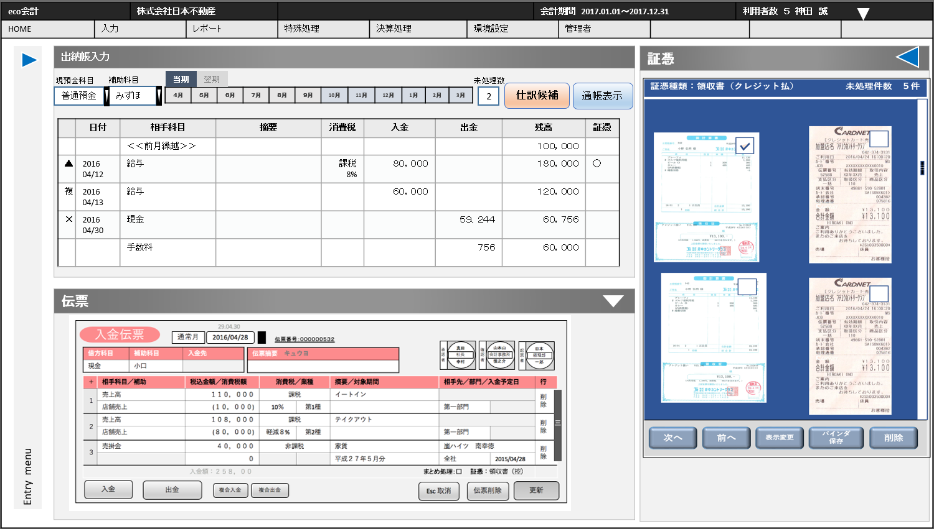

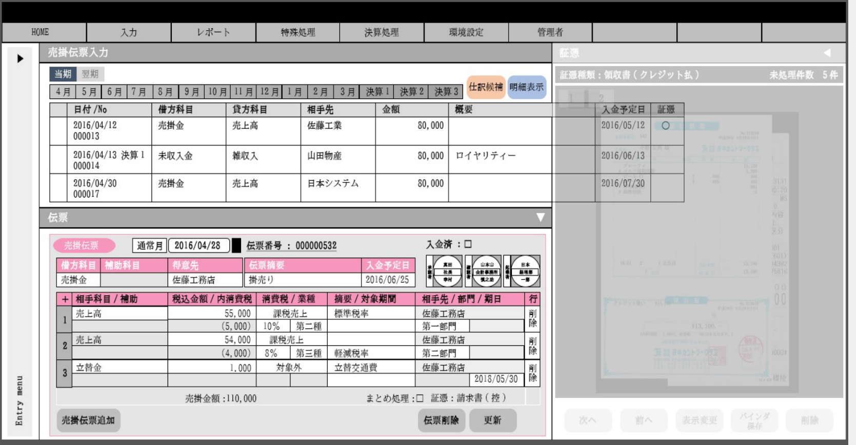

グリットを横にスクロースすると出てくる

仮画像
完成後に貼り替え

明細表示
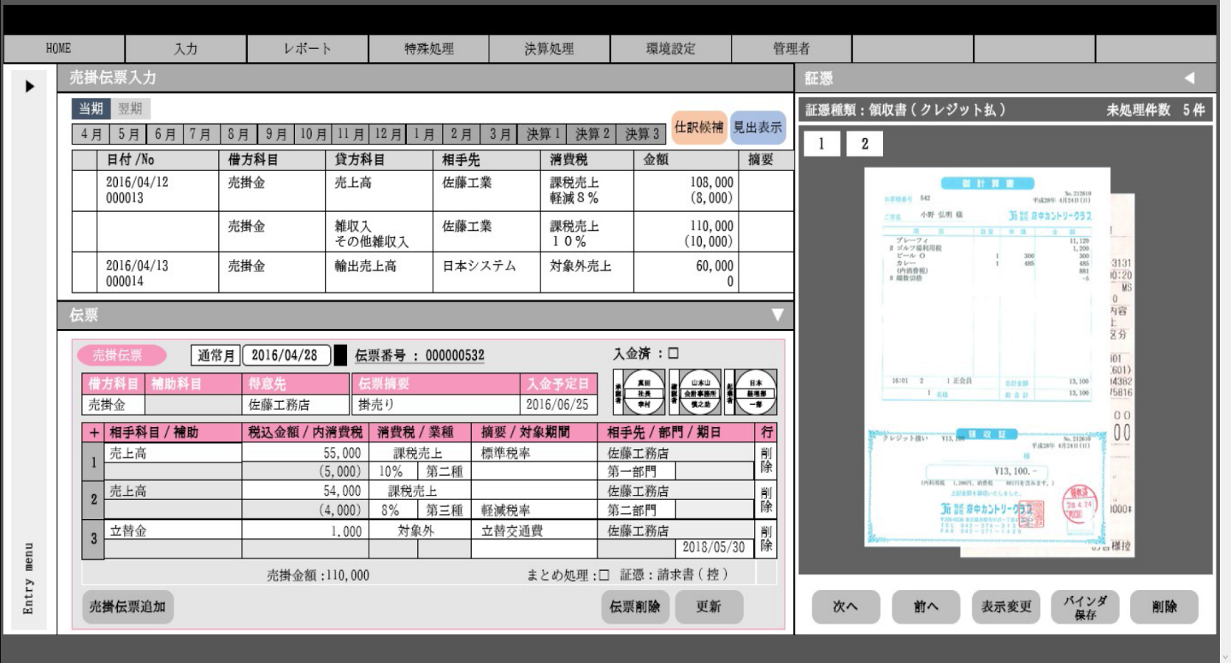

仮画像
完成後に貼り替え

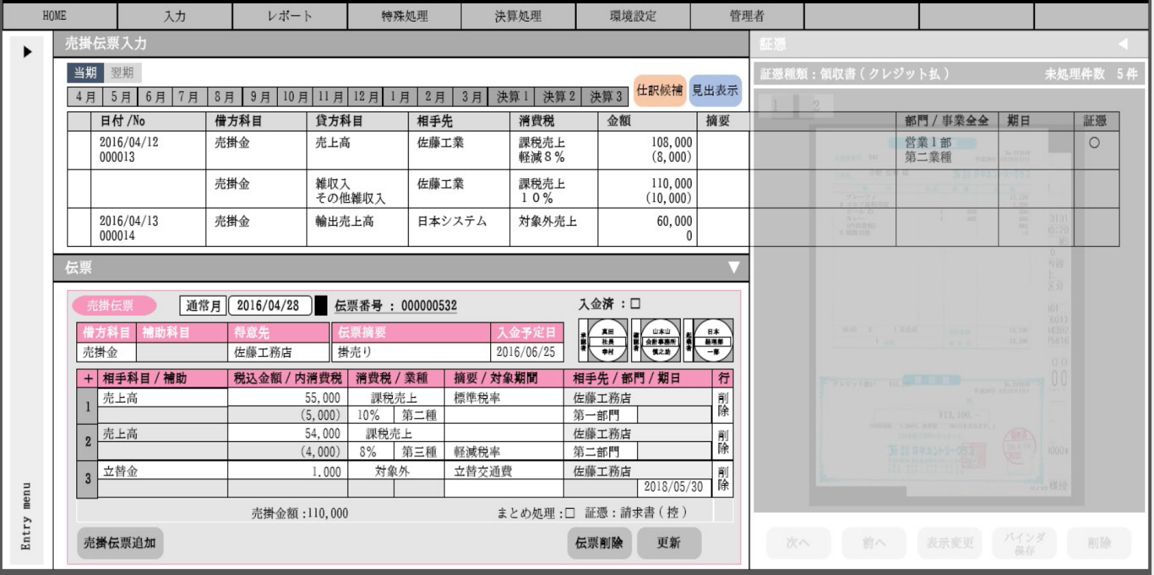
グリットを横にスクロースすると出てくる

仮画像
完成後に貼り替え

DB・他のモジュールの相関
●DB
テーブル一覧 | C | R | U | D | 用途
仕訳（tbl_journal） |  | ○ |  |  | 仕訳データの取得
仕訳明細(tbl_journal_detail) |  | ○ |  |  | 仕訳明細データの取得
取引先(tbl_customer) |  | ○ |  |  | 仕訳に対して紐づく名称の取得
部門（tbl_segment） |  | ○ |  |  | 仕訳に対して紐づく名称の取得
消費税区分（tbl_consumption_tax） |  | ○ |  |  | 仕訳に対して紐づく名称の取得
消費税率（tbl_consumption_tax_rate） |  | ○ |  |  | 仕訳に対して紐づく名称の取得

●呼び出し別サービスクラス
機能 |  |  |  |  | 用途
AC610 |  |  |  |  | 入力した伝票の仕訳登録を行う。

【相関】の説明
『オートシェイプの色』
青：サービス
オレンジ：テーブル（DB）
『図の位置の関係』
当該処理（AC181）の上部にはメインで読込テーブルを記載する。
左に参照系のテーブルやサービスを記載する。
『矢印の説明』
・テーブルに伸びている矢印
両端が矢印は、読み書きを行っている。
片方が矢印は、参照を行っている。
●相関
仕訳
画面

仕訳明細

AC170
取引先

部門

消費税区分

消費税率

AC610

Bean・DTO定義
Bean・DTOの型名 | Bean・DTOの論理名 | 備考

製造段階でこのシートの記述は完成させること。

